No1-No20
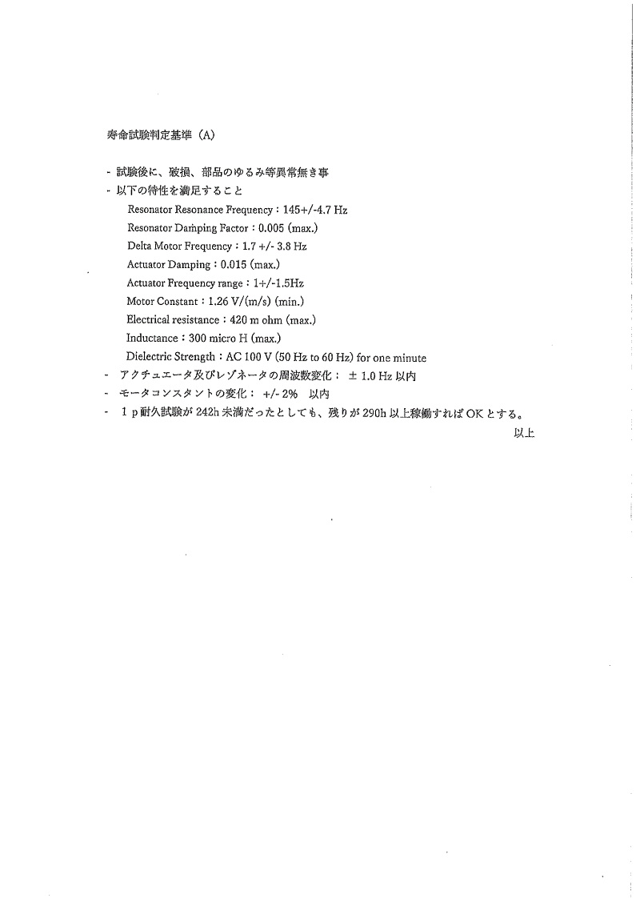
Model: TB-OSL20
Code No:HD540317 |  |  |  |  |  |  |  |  | ±2％
Codition: 35 C , 75% R.H ,Amplitude :0.9mm (1.8mm),390Hours |  |  |  |  |  |  |  |  | ±1Hz

Spec. |  | Characteristics(initial) |  |  |  |  |  | Characteristics(100H) |  |  |  |  |  | Characteristics（200H) |  |  |  |  |  | Characteristics（242H)
No. | Status | actuator |  |  |  | resonator |  | actuator |  |  |  | resonator |  | actuator |  |  |  | resonator |  |  |  |  |  | resonator
 |  | Frequency | Δfrequency １±1.5 | Damp. 0.015Max | MTR const. 1.26 min | Frequency 145±4.7 | Damp. 0.005Max | Frequency | Δfrequency １±1.5 | Damp. 0.015Max | MTR const. 1.26 min | Frequency 145±4.7 | Damp. 0.005Max | Frequency | Δfrequency １±1.5 | Damp. 0.015Max | MTR const. 1.26 min | Frequency 145±4.7 | Damp. 0.005Max | Frequency | Δfrequency １±1.5 | Damp. 0.015Max | MTR const. 1.26 min | Frequency 145±4.7 | Damp. 0.005Max
 |  | [Hz] | [Hz] | [ - ] | [V/v] | [Hz] | [ - ] | [Hz] | [Hz] | [ - ] | [V/v] | [Hz] | [ - ] | [Hz] | [Hz] | [ - ] | [V/v] | [Hz] | [ - ] | [Hz] | [Hz] | [ - ] | [V/v] | [Hz] | [ - ]
 | P&G
 | P&G
 | P&G
1 | P&G
 | P&G
 | P&G
 | P&G
2 | P&G
 | P&G
 | P&G
 | P&G
3 | P&G
 | P&G
 | P&G
 | P&G
4 | P&G
 | P&G
 | P&G
 | P&G
5 | P&G
 | P&G
 | P&G
 | P&G
6 | P&G
 | P&G
 | P&G
 | P&G
7 | P&G
 | P&G
 | P&G
 | P&G
8 | P&G
 | P&G
 | P&G
 | P&G
9 | P&G
 | P&G
 | P&G
 | P&G
10 | P&G
 | P&G
 | P&G
 | P&G
11 | P&G
 | P&G
 | P&G
 | P&G
12 | P&G
 | P&G
 | P&G
 | P&G
13 | P&G
 | P&G
 | P&G
 | P&G
14 | P&G
 | P&G
 | P&G
 | P&G
15 | P&G
 | P&G
 | P&G
 | P&G
16 | P&G
 | P&G
 | P&G
 | P&G
17 | P&G
 | P&G
 | P&G
 | P&G
18 | P&G
 | P&G
 | P&G
 | P&G
19 | P&G
 | P&G
 | P&G
 | P&G
20 | P&G

下記判定基準

